添付写真貼付台紙 (記入例)
※作成例
 | 河川環境整備業務 業務完了届添付写真
 |  | 実施者： |  |  |  | ○○自治会

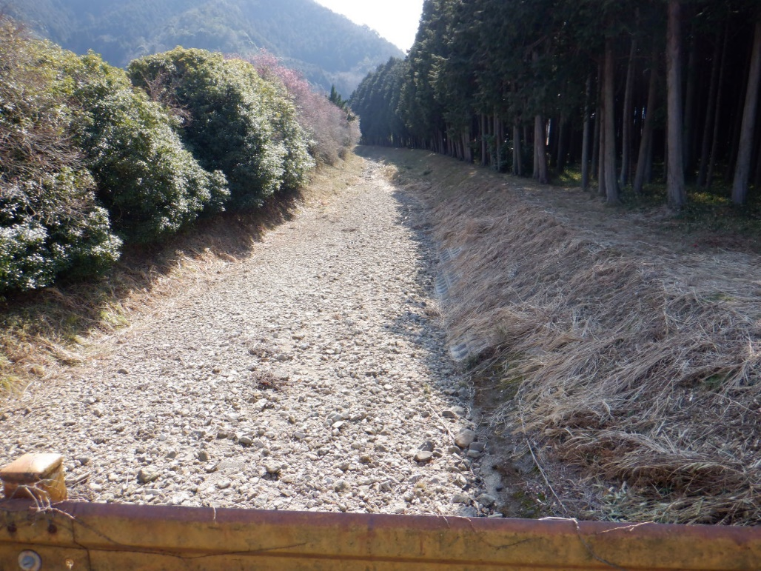 【作業後の写真貼付】 （橋や建物などを目印に）草刈り作業後の写真を撮影 ※刈幅（作業実績）が確認できる写真を貼付ください。 ※作業される範囲の上流端および下流端における撮影を必須とし、 複数枚撮影するようにしてください。 ※複数河川実施される場合は、河川ごとに撮影してください。 ※一河川であっても延長（距離）が長い場合は、 複数個所での撮影をお願いいたします。
 |  |  | 河川名
 |  |  |  | □□ |  |  |  |  |  |  | 川

 |  |  | 撮影場所
 |  |  |  | 上流端（△△橋）

 |  |  | 撮影日
 |  |  |  | 令和 |  | 8 | 年 | 6 | 月 | 15 | 日

 |  |  | 刈幅 |  |  | ※A区間
 |  |  |  | □ | 左岸 |  | W= |  |  |  | ｍ
 |  |  |  | □ | 河床 |  | W= |  |  |  | ｍ
 |  |  |  | ☑ | 右岸 |  | W= |  | 6.0 |  | ｍ

【作業後の写真貼付】 （橋や建物などを目印に）草刈り作業後の写真を撮影 ※刈幅（作業実績）が確認できる写真を貼付ください。 ※作業される範囲の上流端および下流端における撮影を必須とし、 複数枚撮影するようにしてください。 ※複数河川実施される場合は、河川ごとに撮影してください。 ※一河川であっても延長（距離）が長い場合は、 複数個所での撮影をお願いいたします。
 |  |  | 河川名
 |  |  |  | □□ |  |  |  |  |  |  | 川

 |  |  | 撮影場所
 |  |  |  | 中間地点（位置図中②地点）

 |  |  | 撮影日
 |  |  |  | 令和 |  | 8 | 年 | 6 | 月 | 15 | 日

 |  |  | 刈幅 |  |  | ※B区間
 |  |  |  | ☑ | 左岸 |  | W= |  |  |  | ｍ
 |  |  |  | □ | 河床 |  | W= |  |  |  | ｍ
 |  |  |  | ☑ | 右岸 |  | W= |  | 6.0 |  | ｍ

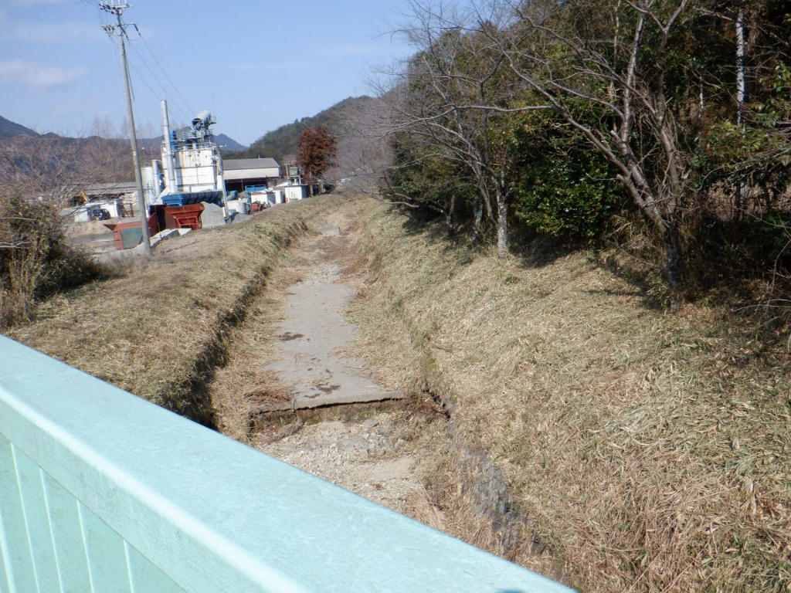 【作業後の写真貼付】 （橋や建物などを目印に）草刈り作業後の写真を撮影 ※刈幅（作業実績）が確認できる写真を貼付ください。 ※作業される範囲の上流端および下流端における撮影を必須とし、 複数枚撮影するようにしてください。 ※複数河川実施される場合は、河川ごとに撮影してください。 ※一河川であっても延長（距離）が長い場合は、 複数個所での撮影をお願いいたします。
 |  |  | 河川名
 |  |  |  | □□ |  |  |  |  |  |  | 川

 |  |  | 撮影場所
 |  |  |  | 下流端（▲▲橋）

 |  |  | 撮影日
 |  |  |  | 令和 |  | 8 | 年 | 6 | 月 | 15 | 日

 |  |  | 刈幅 |  |  | ※C区間
 |  |  |  | □ | 左岸 |  | W= |  | 2.0 |  | ｍ
 |  |  |  | □ | 河床 |  | W= |  |  |  | ｍ
 |  |  |  | ☑ | 右岸 |  | W= |  | 3.0 |  | ｍ

